Sheet1
江西省级公告爬取规则明细表

 |  |  | 网站： | http://www.jxsggzy.cn/web/jyxx/002001/jyxx.html

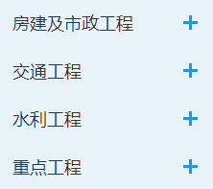
项目类型 | 取值逻辑 | 公告类型 | 取值逻辑 | 备注
工程建设 |  | 招标公告
 |  | 中标公告
 |  | 变更公告
 |  | 中标候选人公告
 |  | 预采公告
 |  | 流标公告
 |  | 限制价公告
 |  | 放弃中标公告
 |  | 复核结果公告
 |  | 其他公告 |  | 数据库表名为：gcjs_fangwushizheng_dayi_gg gcjs_jiaotong_buyi_gg gcjs_shuili_dayi_gg
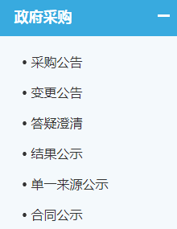
政府采购
 |  | 招标公告 |  | 未合并
 |  | 中标公告
 | 合同公示未爬取 | 变更公告
 |  | 中标候选人公告
 |  | 预采公告
 |  | 流标公告
 |  | 限制价公告
 |  | 放弃中标公告
 |  | 复核结果公告
 |  | 其他公告 |  | 数据库名为：zfcg_dayi_gg
企事业单位项目
 |  | 招标公告
 |  | 中标公告
 |  | 变更公告
 |  | 中标候选人公告
 |  | 预采公告
 |  | 流标公告
 |  | 限制价公告
 |  | 放弃中标公告
 |  | 复核结果公告
 |  | 其他公告
医疗行业 | 
 |  | 招标公告
 |  | 中标公告
 |  | 变更公告
 |  | 中标候选人公告
 |  | 预采公告
 |  | 流标公告
 |  | 限制价公告
 |  | 放弃中标公告
 |  | 复核结果公告
 |  | 其他公告
其他
 | 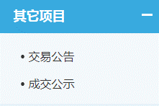 | 招标公告
 |  | 中标公告
 |  | 变更公告
 |  | 中标候选人公告
 |  | 预采公告
 |  | 流标公告
 |  | 限制价公告
 |  | 放弃中标公告
 |  | 复核结果公告
 |  | 其他公告

